상품제안서
에코너 LED 크리스탈 무드램프-유선형 | 상품코드: S36842

 |  |  |  |  |  |  | 02-713-8555 | www.synergygift.co.kr
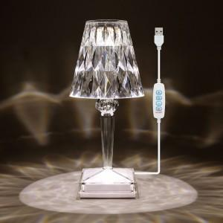 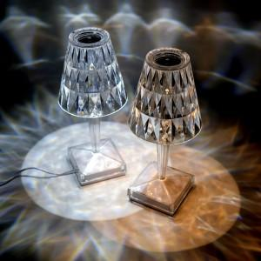

【상세/제작정보】 | <p>- 색다른 인테리어 효과를 볼수 있는 크리스탈 무드램프 </p><p>- 직관적인 작동 스위치로 전원 , 색 종류 , 밝기 조절등 을 손쉽게 할수 있습니다&nbsp;</p><p>- 웜 라이트, 쿨 라이트 , 내츄럴 라이트 3가지 조명 타입&nbsp;</p><p>- usb 타입으로 5v 충전 아답터에 연결하여 사용&nbsp;</p><p>- 주의 : 본체에 표시된 전원버튼은 유선형에서는 작동되지 않습니다.(무선형에서만 작동됨)</p>

【인쇄/포장옵션】 | 실크, 레이저 / 포장지포장

【공급단가】 | 수량 | 50~ | 100~ | 500~ | 1,000~ | 2,000~
*VAT별도 | 단가 | 7,970원 | 7,680원 | 7,380원 | 7,090원 | 6,910원

【상품 URL】 | https://www.synergygift.co.kr:443/src/goods_detail.php?gdno=36842

